F02.CFG-Paths
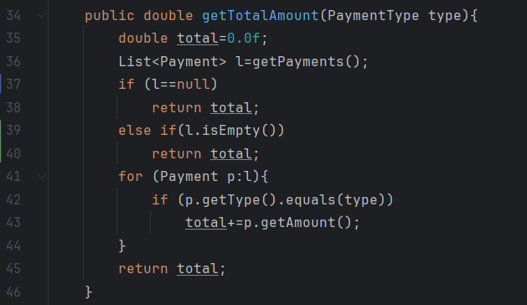
 |  | VVSS, Info Romana, 2024-2025

F02. totalul incasarilor pentru fiecare tip (CASH/CARD)

F02. Covered source code |  |  | F02. Control Flow Graph (CFG) | F02. Cyclomatic Complexity (CC)

Line No. | Source code |  |  | CC1 = No. of regions = |  | 5
Req02_L01 | 35,36 |  |  | CC2 = Edges - Nodes + 2 = |  | 14 - 11 + 2 = 5
Req02_L02 | 37 |  | 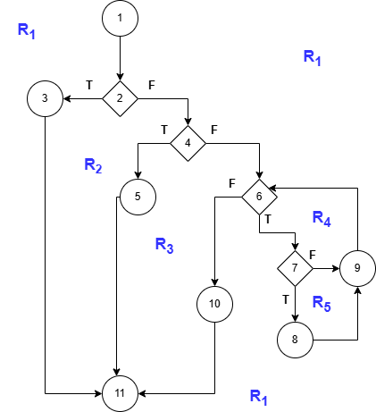 | CC3 = No. of Conditions + 1 = |  | 4 + 1= 5
Req02_L03 | 38
Req02_L04 | 39
Req02_L05 | 40 |  |  | F02. Individual Paths
Req02_L06 | 31
Req02_L07 | 42 |  |  | Path No. | Path
Req02_L08 | 43 |  |  | F02_P01 | 1 - 2(T) - 3 - 11
Req02_L09 | 44 |  |  | F02_P02 | 1 - 2(F) - 4(T) - 5 - 11
Req02_L10 | 45 |  |  | F02_P03 | 1 - 2(F) - 4(F) - 6(F) - 10 - 11
Req02_L11 | 46 |  |  | F02_P04 | 1 - 2(F) - 4(F) - 6(T) - 7(F) - 9 - 6(F) - 10 - 11
 |  |  |  | F02_P05 | 1 - 2(F) - 4(F) - 6(T) - 7(T) - 8 - 9 - 6(F) - 10 - 11

